日摄入量
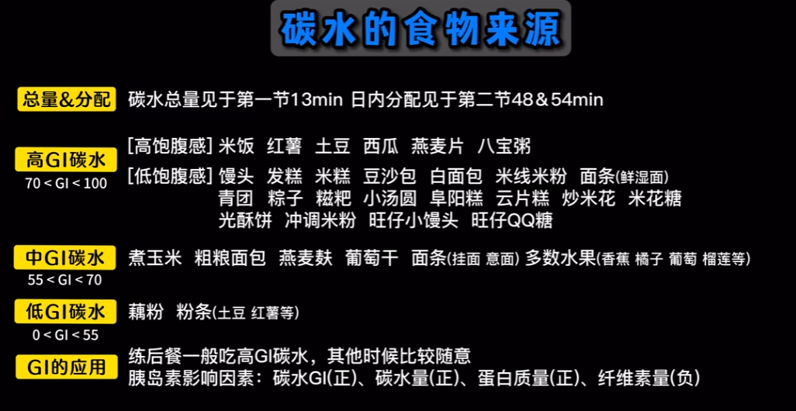
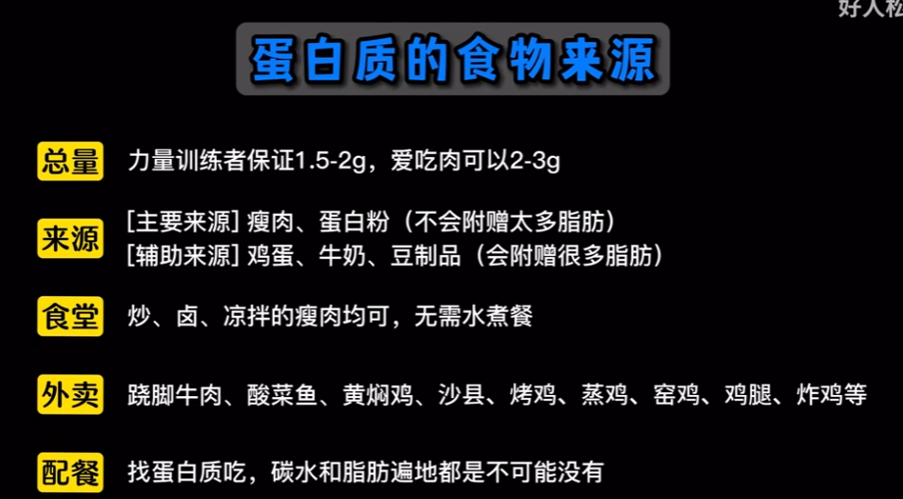
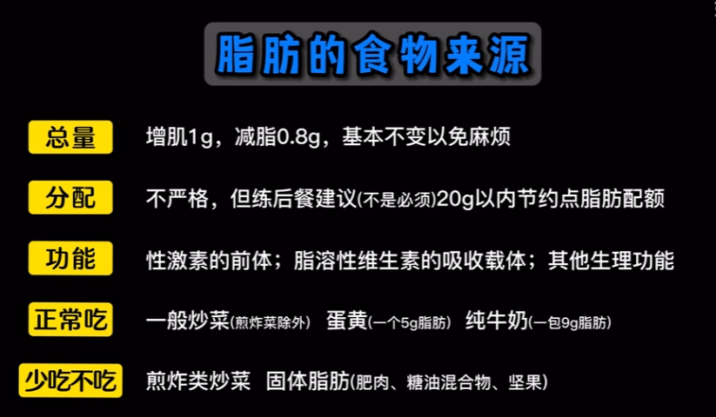
单位: g=每kg体重的日摄入量(g/kg)
 | 碳水/g | 蛋白质/g | 脂肪/g
 | 3.5-4.5 | 1.5-2 | 1
按照50kg体重算每日应摄入的总量 | 175-225 | 75-100 | 50

早饭 | 约2成 | 不严格 | 不严格 | [食堂] 主食+2个鸡蛋+1包牛奶
 | 35-45 |  |  | [速配] 燕麦粉+蛋白粉
练前餐 | 约2成 | 可吃可不吃 | 一般不吃 | [碳水] 馒头、面包、香蕉、葡萄干、蔗糖饮料
 | 35-45 |  |  | [时间] 练前10-30分钟
练后餐 | 约4成 | 30-50g | 20g内 | [正餐] 主食+瘦肉+不吃蔬菜
 | 70-90 |  |  | [速配] 便携快碳+蛋白粉, 最好练后30min内吃完
其他餐 | 约2成 | 不严格 | 不严格 | [正餐] 主食+瘦肉+多吃蔬菜(可以用维生素复合片代替)
 | 35-45

休息日 | 2.5-3 | 1.5-2 | 1

调整办法：试吃2周，体重能增长约1%就不调整，碳水增减尺度为0.5g/kg

